eQA Ergebnis II
Externe Qualitätsbewertung ("Quality Assessment")

Domain III - Governance
Domain II - Ethik & Professionalität
 |  |  |  |  | Teilergebnisse
# | Domain II - Ethik & Professionalität | Anzahl Standards | erreichbare Punkte | 100% | Punkte | Ergebnis in % | Verbesserungspotential
1. | Prinzip 1 - Integrität | 3 | 9 | 100% | 9 | 100% | 0% | 1
2. | Prinzip 2 - Objektivität | 3 | 9 | 100% | 7 | 78% | 22% | 1
3. | Prinzip 3 - Kompetenz | 2 | 6 | 100% | 5 | 83% | 17% | 1
4. | Prinzip 4 - berufsübliche Sorgfalt | 3 | 9 | 100% | 7 | 78% | 22% | 1
5. | Prinzip 5 - Vertraulichkeit | 2 | 6 | 100% | 3 | 50% | 50% | 1
 | Domain II - Ethik & Professionalität | 13 | 39 | 100% | 31 | 79% | 21% | 1

# | Domain III - Governance | Anzahl Standards | erreichbare Punkte | 100% | Punkte | Ergebnis in % | Verbesserungspotential
6. | Prinzip 6 - Mandat / Autorisierung | 3 | 9 | 100% | 8 | 89% | 11% | 1
7. | Prinzip 7 - Unabhängigkeit | 2 | 6 | 100% | 5 | 83% | 17% | 1
8. | Prinzip 8 - Aufsicht | 4 | 12 | 100% | 12 | 100% | 0% | 1
 | Domain III - Governance | 9 | 27 | 100% | 25 | 93% | 7% | 1

Domain IV - Leitung
Domain V - Durchführung & Nachschau
# | Domain IV - Leitung | Anzahl Standards | erreichbare Punkte | 100% | Punkte | Ergebnis in % | Verbesserungspotential
9. | Prinzip 9 - Strategie | 5 | 15 | 100% | 15 | 100% | 0% | 1
10. | Prinzip 10 - Ressourcen | 3 | 9 | 100% | 9 | 100% | 0% | 1
11. | Prinzip 11 - Kommunikation | 5 | 15 | 100% | 15 | 100% | 0% | 1
12. | Prinzip 12 - QSVP | 3 | 9 | 100% | 9 | 100% | 0%
 | Domain IV - Leitung | 16 | 48 | 100% | 48 | 100% | 0% | 1

# | Domain V - Durchführung & Nachschau | Anzahl Standards | erreichbare Punkte | 100% | Punkte | Ergebnis in % | Verbesserungspotential
13. | Prinzip 13 - Auftragsplan | 6 | 18 | 100% | 15 | 83% | 17% | 1
14. | Prinzip 14 - Auftragsdurchführung | 6 | 18 | 100% | 15 | 83% | 17% | 1
15. | Prinzip 15 - Kommunikation und Follow-up | 2 | 6 | 100% | 5 | 83% | 17% | 1
 | Domain V - Durchführung & Nachschau | 14 | 42 | 100% | 35 | 83% | 17% | 1

 | Gesamtergebnis | 52 | 156 |  | 139 | 89% | 11% | 1

 |  |  |  | Erfüllt - leichtes Verbesserungspotential

GIAS
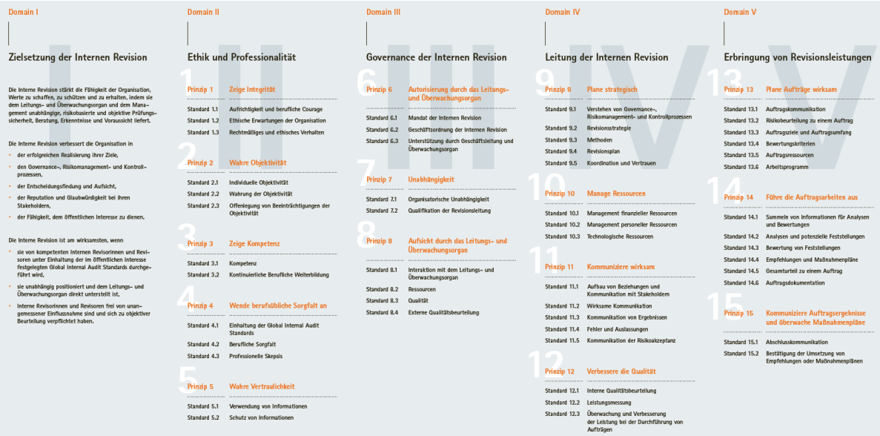

eQA Ergebnis I
Externe Qualitätsbewertung ("Quality Assessment")

 |  | Standards | Soll Punkte | Soll % | Ist Punkte | Ist %
Domain II - Ethik & Professionalität | Prinzip 1 - Integrität | 3 | 9 | 100% | 9 | 100%
 | Prinzip 2 - Objektivität | 3 | 9 | 100% | 7 | 78%
 | Prinzip 3 - Kompetenz | 2 | 6 | 100% | 5 | 83%
 | Prinzip 4 - berufsübliche Sorgfalt | 3 | 9 | 100% | 7 | 78%
 | Prinzip 5 - Vertraulichkeit | 2 | 6 | 100% | 3 | 50%
Domain III - Governance | Prinzip 6 - Mandat / Autorisierung | 3 | 9 | 100% | 8 | 89%
 | Prinzip 7 - Unabhängigkeit | 2 | 6 | 100% | 5 | 83%
 | Prinzip 8 - Aufsicht | 4 | 12 | 100% | 12 | 100%
Domain IV - Leitung | Prinzip 9 - Strategie | 5 | 15 | 100% | 15 | 100%
 | Prinzip 10 - Ressourcen | 3 | 9 | 100% | 9 | 100%
 | Prinzip 11 - Kommunikation | 5 | 15 | 100% | 15 | 100%
 | Prinzip 12 - QSVP | 3 | 9 | 100% | 9 | 100%
Domain V - Durchführung | Prinzip 13 - Auftragsplan | 6 | 18 | 100% | 15 | 83%
 | Prinzip 14 - Auftragsdurchführung | 6 | 18 | 100% | 15 | 83%
 | Prinzip 15 - Auftragskommunikation und Follow-up | 2 | 6 | 100% | 5 | 83%
 |  | 52 | 156 |  | 139 | 89%

